엔티티 관계모형 기술서_최종
엔티티 관계 모형 기술서
시스템명 | ACHIKO |  |  |  | 작성자 | 이동기
단계명 | 배포 |  |  |  | 작성일자 | 2025-03-18 |  | 버전 | 1.1

엔티티 관계도(ERD)
ERD ID |  | 최종 |  |  | ERD 명 |  | achiko_DDL
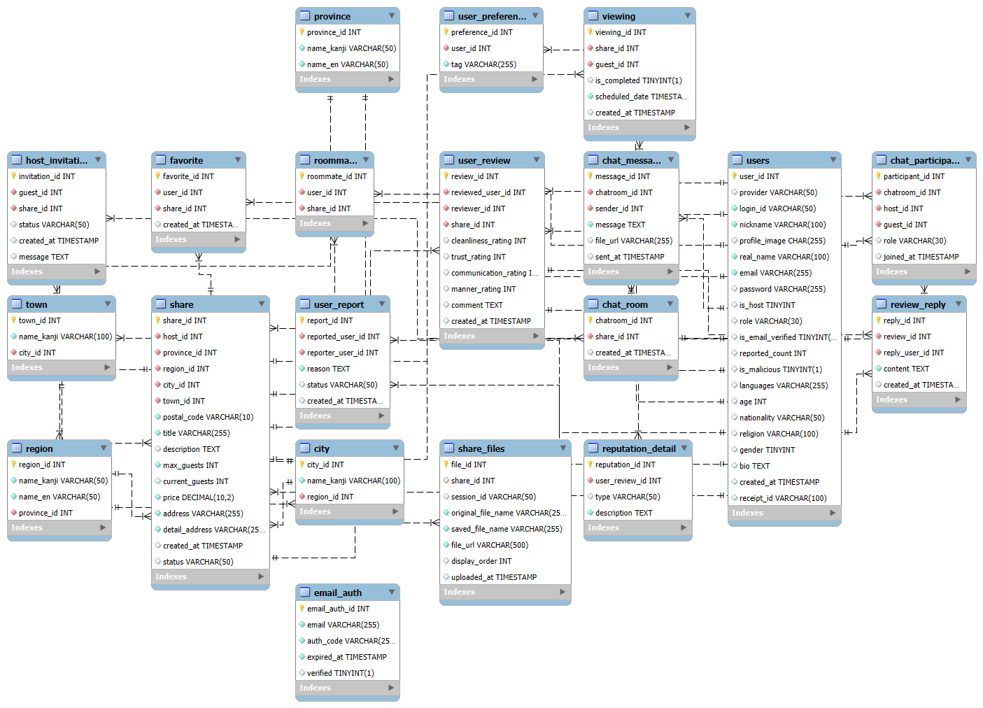

엔티티 명세서
엔티티 ID |  | 1 |  |  | 엔티티명 |  | province
관련 클래스 ID |  | 1 |  |  | 관련 클래스 명 |  | ProvinceEntity
엔티티 설명 |  | 지방 이름(관동, 관서 등)
컬럼명 | 컬럼 ID | 타입 및 길이 | Not Null | PK | FK | IDX | 기본값 | 제약조건
province_id | 1 | INT | Y | Y | N | N | 없음 | AUTO_INCREMENT
name_kanji | 2 | VARCHAR(50) | Y | N | N | N | 없음 | 없음
name_en | 3 | VARCHAR(50) | Y | N | N | N | 없음 | 없음
엔티티 ID |  | 2 |  |  | 엔티티명 |  | region
관련 클래스 ID |  | 2 |  |  | 관련 클래스 명 |  | RegionEntity
엔티티 설명 |  | 도도부현 명
컬럼명 | 컬럼 ID | 타입 및 길이 | Not Null | PK | FK | IDX | 기본값 | 제약조건
region_id | 4 | INT | Y | Y | N | N | 없음 | AUTO_INCREMENT
name_kanji | 5 | VARCHAR(50) | Y | N | N | N | 없음 | 없음
name_en | 6 | VARCHAR(50) | Y | N | N | N | 없음 | 없음
province_id | 7 | INT | Y | N | Y | N | 없음 | ON DELETE CASCADE
엔티티 ID |  | 3 |  |  | 엔티티명 |  | city
관련 클래스 ID |  | 3 |  |  | 관련 클래스 명 |  | CityEntity
엔티티 설명 |  | 도도부현 밑의 도시 그룹
컬럼명 | 컬럼 ID | 타입 및 길이 | Not Null | PK | FK | IDX | 기본값 | 제약조건
city_id | 8 | INT | Y | Y | N | N | 없음 | AUTO_INCREMENT
name_kanji | 9 | VARCHAR(100) | Y | N | N | N | 없음 | 없음
region_id | 10 | INT | Y | N | Y | N | 없음 | ON DELETE CASCADE
엔티티 ID |  | 4 |  |  | 엔티티명 |  | town
관련 클래스 ID |  | 4 |  |  | 관련 클래스 명 |  | TownEntity
엔티티 설명 |  | 도시 그룹 밑의 시,구 명
컬럼명 | 컬럼 ID | 타입 및 길이 | Not Null | PK | FK | IDX | 기본값 | 제약조건
town_id | 11 | INT | Y | Y | N | N | 없음 | AUTO_INCREMENT
name_kanji | 12 | VARCHAR(100) | Y | N | N | N | 없음 | 없음
city_id | 13 | INT | Y | N | Y | N | 없음 | ON DELETE CASCADE
엔티티 ID |  | 5 |  |  | 엔티티명 |  | users
관련 클래스 ID |  | 5 |  |  | 관련 클래스 명 |  | UserEntity
관련 클래스 ID |  | 6 |  |  | 관련 클래스 명 |  | UsersEntity
엔티티 설명 |  | 게스트/호스트 유저 정보
컬럼명 | 컬럼 ID | 타입 및 길이 | Not Null | PK | FK | IDX | 기본값 | 제약조건
user_id | 14 | INT | Y | Y | N | N | 없음 | AUTO_INCREMENT
provider | 15 | VARCHAR(50) | N | N | N | N | 없음 | 없음
login_id | 16 | VARCHAR(50) | Y | N | N | Y | 없음 | UNIQUE
nickname | 17 | VARCHAR(100) | Y | N | N | Y | 없음 | UNIQUE
profile_image | 18 | CHAR(255) | N | N | N | N | NULL | 없음
real_name | 19 | VARCHAR(100) | Y | N | N | N | 없음 | 없음
email | 20 | VARCHAR(255) | Y | N | N | N | 없음 | 없음
password | 21 | VARCHAR(255) | N | N | N | N | 없음 | 없음
is_host | 22 | TINYINT | N | N | N | N | 0 | CHECK (is_host IN (0,1,2))
role | 23 | VARCHAR(30) | N | N | N | N | 'user' | CHECK (role IN ('user','admin'))
is_email_verified | 24 | BOOLEAN | N | N | N | N | FALSE | 없음
reported_count | 25 | INT | N | N | N | N | 0 | 없음
is_malicious | 26 | BOOLEAN | N | N | N | N | FALSE | 없음
languages | 27 | VARCHAR(255) | N | N | N | N | 없음 | 없음
age | 28 | INT | N | N | N | N | 없음 | CHECK (age > 0)
nationality | 29 | VARCHAR(50) | N | N | N | N | 없음 | 없음
religion | 30 | VARCHAR(100) | N | N | N | N | NULL | 없음
gender | 31 | TINYINT | N | N | N | N | 0 | CHECK (gender IN (0,1,2))
bio | 32 | TEXT | N | N | N | N | 없음 | 없음
created_at | 33 | TIMESTAMP | N | N | N | N | CURRENT_TIMESTAMP | 없음
receipt_id | 34 | VARCHAR(100) | N | N | N | N | NULL | 없음
엔티티 ID |  | 6 |  |  | 엔티티명 |  | share
관련 클래스 ID |  | 7 |  |  | 관련 클래스 명 |  | ShareEntity
엔티티 설명 |  | 호스트가 만든 하우스 쉐어 모임
컬럼명 | 컬럼 ID | 타입 및 길이 | Not Null | PK | FK | IDX | 기본값 | 제약조건
share_id | 35 | INT | Y | Y | N | N | 없음 | AUTO_INCREMENT
host_id | 36 | INT | Y | N | Y | N | 없음 | 없음
province_id | 37 | INT | Y | N | Y | N | 없음 | 없음
region_id | 38 | INT | Y | N | Y | N | 없음 | 없음
city_id | 39 | INT | Y | N | Y | N | 없음 | 없음
town_id | 40 | INT | Y | N | Y | N | 없음 | 없음
postal_code | 41 | VARCHAR(10) | Y | N | N | N | 없음 | 없음
title | 42 | VARCHAR(255) | Y | N | N | N | 없음 | 없음
description | 43 | TEXT | N | N | N | N | 없음 | 없음
max_guests | 44 | INT | Y | N | N | N | 없음 | 없음
current_guests | 45 | INT | N | N | N | N | 0 | 없음
price | 46 | DECIMAL(10,2) | Y | N | N | N | 없음 | 없음
address | 47 | VARCHAR(255) | Y | N | N | N | 없음 | 없음
detail_address | 48 | VARCHAR(255) | Y | N | N | N | 없음 | 없음
created_at | 49 | TIMESTAMP | N | N | N | N | CURRENT_TIMESTAMP | 없음
status | 50 | VARCHAR(50) | N | N | N | N | 'open' | CHECK (status IN ('open','living','closed'))
엔티티 ID |  | 7 |  |  | 엔티티명 |  | user_report
관련 클래스 ID |  | - |  |  | 관련 클래스 명 |  | -
엔티티 설명 |  | 유저간의 신고시 신고자/피신고자, 사유, 상태, 생성일 등의 정보
컬럼명 | 컬럼 ID | 타입 및 길이 | Not Null | PK | FK | IDX | 기본값 | 제약조건
report_id | 51 | INT | Y | Y | N | N | 없음 | AUTO_INCREMENT
reported_user_id | 52 | INT | Y | N | Y | N | 없음 | ON DELETE CASCADE
reporter_user_id | 53 | INT | Y | N | Y | N | 없음 | ON DELETE CASCADE
reason | 54 | TEXT | Y | N | N | N | 없음 | 없음
status | 55 | VARCHAR(50) | N | N | N | N | 'pending' | CHECK (status IN ('pending', 'resolved', 'rejected'))
created_at | 56 | TIMESTAMP | N | N | N | N | CURRENT_TIMESTAMP | 없음
엔티티 ID |  | 8 |  |  | 엔티티명 |  | user_review
관련 클래스 ID |  | 8 |  |  | 관련 클래스 명 |  | ReviewEntity
관련 클래스 ID |  | 9 |  |  | 관련 클래스 명 |  | UserReviewEntity
엔티티 설명 |  | 쉐어하우스 메이트 리뷰 테이블
컬럼명 | 컬럼 ID | 타입 및 길이 | Not Null | PK | FK | IDX | 기본값 | 제약조건
review_id | 57 | INT | Y | Y | N | N | 없음 | AUTO_INCREMENT
reviewed_user_id | 58 | INT | Y | N | Y | N | 없음 | ON DELETE CASCADE
reviewer_id | 59 | INT | Y | N | Y | N | 없음 | ON DELETE CASCADE
share_id | 60 | INT | Y | N | Y | N | 없음 | ON DELETE CASCADE
cleanliness_rating | 61 | INT | N | N | N | N | 3 | CHECK (cleanliness_rating BETWEEN 1 AND 5)
trust_rating | 62 | INT | N | N | N | N | 3 | CHECK (trust_rating BETWEEN 1 AND 5)
communication_rating | 63 | INT | N | N | N | N | 3 | CHECK (communication_rating BETWEEN 1 AND 5)
manner_rating | 64 | INT | N | N | N | N | 3 | CHECK (manner_rating BETWEEN 1 AND 5)
comment | 65 | TEXT | N | N | N | N | 없음 | 없음
created_at | 66 | TIMESTAMP | N | N | N | N | CURRENT_TIMESTAMP | 없음
엔티티 ID |  | 9 |  |  | 엔티티명 |  | chat_room
관련 클래스 ID |  | 10 |  |  | 관련 클래스 명 |  | ChatRoomEntity
엔티티 설명 |  | 호스트, 게스트가 쉐어를 매개로 대화하는 채팅방
컬럼명 | 컬럼 ID | 타입 및 길이 | Not Null | PK | FK | IDX | 기본값 | 제약조건
chatroom_id | 67 | INT | Y | Y | N | N | 없음 | AUTO_INCREMENT
share_id | 68 | INT | Y | N | Y | N | 없음 | ON DELETE CASCADE
created_at | 69 | TIMESTAMP | N | N | N | N | CURRENT_TIMESTAMP | 없음
엔티티 ID |  | 10 |  |  | 엔티티명 |  | chat_participant
관련 클래스 ID |  | 11 |  |  | 관련 클래스 명 |  | ChatParticipantEntity
엔티티 설명 |  | 채팅방에 참여하는 사용자
컬럼명 | 컬럼 ID | 타입 및 길이 | Not Null | PK | FK | IDX | 기본값 | 제약조건
participant_id | 70 | INT | Y | Y | N | N | 없음 | AUTO_INCREMENT
chatroom_id | 71 | INT | Y | N | Y | N | 없음 | ON DELETE CASCADE
host_id | 72 | INT | Y | N | Y | N | 없음 | ON DELETE CASCADE
guest_id | 73 | INT | Y | N | Y | N | 없음 | ON DELETE CASCADE
role | 74 | VARCHAR(30) | Y | N | N | N | 없음 | CHECK (role IN ('host','guest'))
joined_at | 75 | TIMESTAMP | N | N | N | N | CURRENT_TIMESTAMP | 없음
엔티티 ID |  | 11 |  |  | 엔티티명 |  | chat_message
관련 클래스 ID |  | 12 |  |  | 관련 클래스 명 |  | ChatMessageEntity
엔티티 설명 |  | 채팅방 내의 메시지를 저장
컬럼명 | 컬럼 ID | 타입 및 길이 | Not Null | PK | FK | IDX | 기본값 | 제약조건
message_id | 76 | INT | Y | Y | N | N | 없음 | AUTO_INCREMENT
chatroom_id | 77 | INT | Y | N | Y | N | 없음 | ON DELETE CASCADE
sender_id | 78 | INT | Y | N | Y | N | 없음 | ON DELETE CASCADE
message | 79 | TEXT | Y | N | N | N | 없음 | 없음
file_url | 80 | VARCHAR(255) | N | N | N | N | NULL | 없음
sent_at | 81 | TIMESTAMP | N | N | N | N | CURRENT_TIMESTAMP | 없음
엔티티 ID |  | 12 |  |  | 엔티티명 |  | host_invitation
관련 클래스 ID |  | - |  |  | 관련 클래스 명 |  | -
엔티티 설명 |  | 호스트가 게스트에게 초대할 떄 생성, 초대 상태와 메시지, 생성 시각을 포함
컬럼명 | 컬럼 ID | 타입 및 길이 | Not Null | PK | FK | IDX | 기본값 | 제약조건
invitation_id | 82 | INT | Y | Y | N | N | 없음 | AUTO_INCREMENT
guest_id | 83 | INT | Y | N | Y | N | 없음 | ON DELETE CASCADE
share_id | 84 | INT | Y | N | Y | N | 없음 | ON DELETE CASCADE
status | 85 | VARCHAR(50) | N | N | N | N | 'pending' | CHECK (status IN ('pending', 'accepted', 'rejected', 'expired'))
created_at | 86 | TIMESTAMP | N | N | N | N | CURRENT_TIMESTAMP | 없음
message | 87 | TEXT | N | N | N | N | 없음 | 없음
엔티티 ID |  | 13 |  |  | 엔티티명 |  | viewing
관련 클래스 ID |  | 13 |  |  | 관련 클래스 명 |  | ViewingEntity
엔티티 설명 |  | 방문 예약 저장. 방문 예정일, 완료 여부 등
컬럼명 | 컬럼 ID | 타입 및 길이 | Not Null | PK | FK | IDX | 기본값 | 제약조건
viewing_id | 88 | INT | Y | Y | N | N | 없음 | AUTO_INCREMENT
share_id | 89 | INT | Y | N | Y | N | 없음 | ON DELETE CASCADE
guest_id | 90 | INT | Y | N | Y | N | 없음 | ON DELETE CASCADE
is_completed | 91 | BOOLEAN | N | N | N | N | FALSE | 없음
scheduled_date | 92 | TIMESTAMP | Y | N | N | N | 없음 | 없음
created_at | 93 | TIMESTAMP | N | N | N | N | CURRENT_TIMESTAMP | 없음
엔티티 ID |  | 14 |  |  | 엔티티명 |  | reputation_detail
관련 클래스 ID |  | - |  |  | 관련 클래스 명 |  | -
엔티티 설명 |  | 각 리뷰의 description 테이블
컬럼명 | 컬럼 ID | 타입 및 길이 | Not Null | PK | FK | IDX | 기본값 | 제약조건
reputation_id | 94 | INT | Y | Y | N | N | 없음 | AUTO_INCREMENT
user_review_id | 95 | INT | Y | N | Y | N | 없음 | ON DELETE CASCADE
type | 96 | VARCHAR(50) | Y | N | N | N | 없음 | CHECK (type IN ('positive', 'negative', 'mismatch'))
description | 97 | TEXT | Y | N | N | N | 없음 | 없음
엔티티 ID |  | 15 |  |  | 엔티티명 |  | review_reply
관련 클래스 ID |  | 14 |  |  | 관련 클래스 명 |  | ReviewReplyEntity
엔티티 설명 |  | 댓글에 대한 답글
컬럼명 | 컬럼 ID | 타입 및 길이 | Not Null | PK | FK | IDX | 기본값 | 제약조건
reply_id | 98 | INT | Y | Y | N | N | 없음 | AUTO_INCREMENT
review_id | 99 | INT | Y | N | Y | N | 없음 | ON DELETE CASCADE
reply_user_id | 100 | INT | Y | N | Y | N | 없음 | ON DELETE CASCADE
content | 101 | TEXT | Y | N | N | N | 없음 | 없음
created_at | 102 | TIMESTAMP | N | N | N | N | CURRENT_TIMESTAMP | 없음
엔티티 ID |  | 16 |  |  | 엔티티명 |  | user_preference
관련 클래스 ID |  | - |  |  | 관련 클래스 명 |  | -
엔티티 설명 |  | 사용자가 선호하는 키워드를 저장
컬럼명 | 컬럼 ID | 타입 및 길이 | Not Null | PK | FK | IDX | 기본값 | 제약조건
preference_id | 103 | INT | Y | Y | N | N | 없음 | AUTO_INCREMENT
user_id | 104 | INT | Y | N | Y | N | 없음 | ON DELETE CASCADE
tag | 105 | VARCHAR(255) | Y | N | N | N | 없음 | 없음
엔티티 ID |  | 17 |  |  | 엔티티명 |  | favorite
관련 클래스 ID |  | 15 |  |  | 관련 클래스 명 |  | FavoriteEntity
엔티티 설명 |  | 관심 있는 쉐어 저장
컬럼명 | 컬럼 ID | 타입 및 길이 | Not Null | PK | FK | IDX | 기본값 | 제약조건
favorite_id | 106 | INT | Y | Y | N | N | 없음 | AUTO_INCREMENT
user_id | 107 | INT | Y | N | Y | Y | 없음 | ON DELETE CASCADE
share_id | 108 | INT | Y | N | Y | Y | 없음 | ON DELETE CASCADE
created_at | 109 | TIMESTAMP | N | N | N | N | CURRENT_TIMESTAMP | 없음
엔티티 ID |  | 18 |  |  | 엔티티명 |  | email_auth
관련 클래스 ID |  | 16 |  |  | 관련 클래스 명 |  | EmailAuthEntity
엔티티 설명 |  | 이메일 인증 코드 및 만료 정보
컬럼명 | 컬럼 ID | 타입 및 길이 | Not Null | PK | FK | IDX | 기본값 | 제약조건
email_auth_id | 110 | INT | Y | Y | N | N | 없음 | AUTO_INCREMENT
email | 111 | VARCHAR(255) | Y | N | N | Y | 없음 | 없음
auth_code | 112 | VARCHAR(255) | Y | N | N | N | 없음 | 없음
expired_at | 113 | TIMESTAMP | Y | N | N | N | 없음 | 없음
verified | 114 | BOOLEAN | N | N | N | N | FALSE | 없음
엔티티 ID |  | 19 |  |  | 엔티티명 |  | roommate
관련 클래스 ID |  | 17 |  |  | 관련 클래스 명 |  | RoommateEntity
엔티티 설명 |  | 실제 쉐어에 입주한 게스트 정보
컬럼명 | 컬럼 ID | 타입 및 길이 | Not Null | PK | FK | IDX | 기본값 | 제약조건
roommate_id | 115 | INT | Y | Y | N | N | 없음 | AUTO_INCREMENT
user_id | 116 | INT | Y | N | Y | N | 없음 | ON DELETE CASCADE
share_id | 117 | INT | Y | N | Y | N | 없음 | ON DELETE CASCADE
엔티티 ID |  | 20 |  |  | 엔티티명 |  | share_files
관련 클래스 ID |  | 18 |  |  | 관련 클래스 명 |  | ShareFilesEntity
엔티티 설명 |  | 호스트가 share에 첨부한 이미지, 파일 정보를 저장
컬럼명 | 컬럼 ID | 타입 및 길이 | Not Null | PK | FK | IDX | 기본값 | 제약조건
file_id | 118 | INT | Y | Y | N | N | 없음 | AUTO_INCREMENT
share_id | 119 | INT | N | N | Y | N | NULL | ON DELETE CASCADE
session_id | 120 | VARCHAR(50) | N | N | N | N | 없음 | 없음
original_file_name | 121 | VARCHAR(255) | Y | N | N | N | 없음 | 없음
saved_file_name | 122 | VARCHAR(255) | Y | N | N | N | 없음 | 없음
file_url | 123 | VARCHAR(500) | Y | N | N | N | 없음 | 없음
display_order | 124 | INT | N | N | N | N | 없음 | 없음
uploaded_at | 125 | TIMESTAMP | N | N | N | N | CURRENT_TIMESTAMP | 없음

